Hoja1
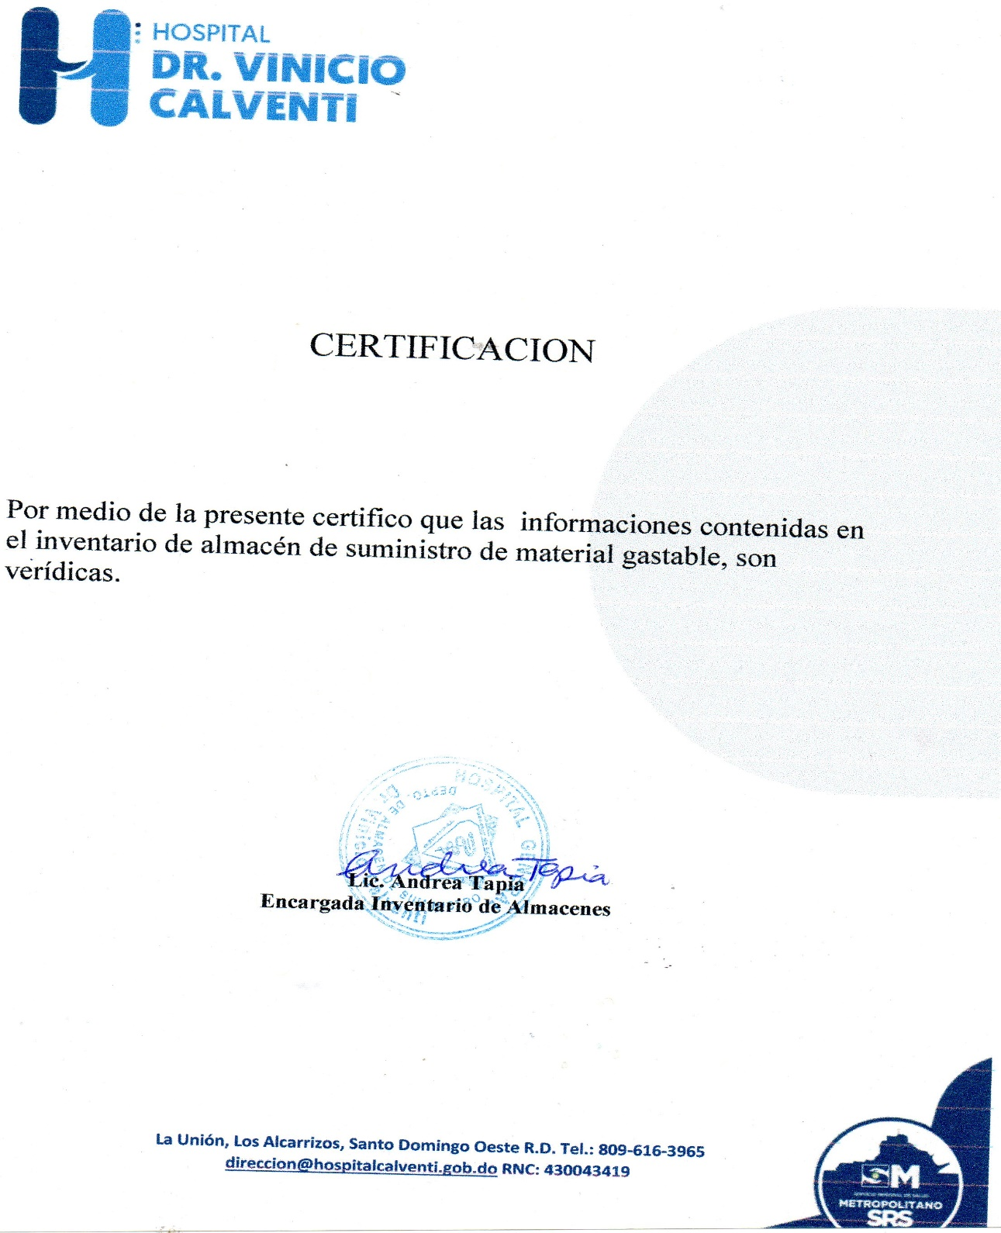
HOSPITAL GENERAL
"DR.VINICIO CALVENTI"
SANTO DOMINGO OESTE, R.D
"AÑO DE LA CONSOLIDACION DE LA SEGURIDAD ALIMENTARIA"
INVENTARIO MATERIAL GASTABLE
TRIMESTRE JULIO -SEPTIEMBRE 2020 (

Descripcion de producto | Unidad de Medida | fecha adquisicion | Fecha registro | cod.Institu | Total inventario | Costo | Total costo RD$
Acido Muriatico | Galon | 2018-05-02 | 2018-05-02 | 10684 | 0 | 255.00 | -
Alcohol en gel | GLN | 2019-02-04 | 2019-02-04 | 6930 | 47 | 1,200.00 | 56,400.00
Ambientador | GLN | 2020-09-10 | 2020-09-10 | 10546 | 183 | 98.00 | 17,934.00
Ambientador en aerosol |  | 2020-09-10 | 2020-09-10 |  | 35 | 350.00 | 12,250.00
Ace | libras | 2020-09-10 | 2020-09-10 | 8542 | 120 | 230.00 | 27,600.00
Acordeon p/archivar |  | 2020-06-25 | 2020-06-25 |  | 9 | 222.20 | 1,999.80
Almohadilla para sello |  | 2020-08-25 | 2020-08-25 |  | 31 | 233.64 | 7,242.84
Bandejas de escritorio ahumada 81/2x11 | und | 2019-07-09 | 2019-07-09 | 11420 | 1 | 144.15 | 144.15
Bandas elasticas | CAJAS /100 | 2019-08-19 | 2019-08-19 | 7260 | 214 | 26.31 | 5,630.34
Borras | UND. | 2018-03-03 | 2018-03-03 | 2106 | 74 | 34.00 | 2,516.00
Brillos verdes | UND. | 2020-09-09 | 2020-09-09 | 7367 | 968 | 145.00 | 140,360.00
Carpetas tres argolla | UND. | 2018-12-07 | 2018-12-07 | 11326 | 1 | 195.00 | 195.00
Carro de limpieza | UND. | 2018-08-18 | 2018-08-18 | 8295 | 1 | 650.00 | 650.00
Carro de basura con rueda |  | 2018-08-18 | 2018-08-18 |  | 1 | 2,300.00 | 2,300.00
Cajas para Archivar | UND. | 2018-01-12 | 2018-01-12 | 7576 | 0 | 235.00 | -
Catedra tapa dura ofi-nota de 6 div. | UND | 2018-12-07 | 2018-12-07 | 11422 | 0 | - | -
Cartucho 122 color | UND. | 2018-06-27 | 2018-06-27 | 1368 | 24 | 739.00 | 17,736.00
Cartucho 122 negro | UND. | 2018-06-27 | 2018-06-27 | 1372 | 27 | 785.00 | 21,195.00
Cartucho color 662 | UND. | 2019-05-02 | 2019-05-02 | 8661 | 18 | 536.00 | 9,648.00
Cartucho negro 662 | UND. | 2019-05-02 | 2019-05-02 | 7357 | 24 | 620.00 | 14,880.00
Cartucho negro 664 | UND | 2020-09-10 | 2020-09-10 | 11046 | 15 | 620.00 | 9,300.00
cartucho color 664 |  | 2020-09-10 | 2020-09-10 |  | 13 | 620.00 | 8,060.00
cartucho color 93 |  | 2020-03-02 | 2020-03-02 |  | 3 | 1,600.00 | 4,800.00
Candado pequeño |  |  |  |  | 0
Candado grande |  |  |  |  | 0
CD en blanco | UND. | 2020-09-10 | 2020-09-10 | 11140 | 2450 | 13.00 | 31,850.00
Cepillo de baño | UND. | 2018-01-23 | 2018-01-23 | 9961 | 0 | 50.00 | -
Cinta adhesiva ancha | UND | 2020-02-20 | 2020-02-20 | 9452 | 0 | 60.67 | -
Cinta adhesiva pequeña | UND. | 2020-09-10 | 2020-09-10 | 11150 | 44 | 15.93 | 700.92
Cinta de tinta epson LX 350 | UND. | 2020-09-10 | 2020-09-10 | 8764 | 88 | 300.00 | 26,400.00
Cinta de tinta de impresora |  | 2020-03-22 | 2020-03-22 |  | 14 | 300.00 | 4,200.00
Cinta impresora p/sumadora |  | 2019-07-09 | 2019-07-09 |  | 10 | 125.00 | 1,250.00
Clips grandes | CAJITA | 2019-08-19 | 2019-08-19 | 2132 | 1 | 27.00 | 27.00
Clip pequeño | cajita | 2020-09-10 | 2020-09-10 |  | 550 | 11.19 | 6,154.50
Cloro liquido para conserjeria | gln. | 2020-02-21 | 21/02/220 | 8971 | 0 | 65.00 | -
Cloro blanqueador para lavanderia | galon | 2020-09-10 | 2020-09-10 | 1481 | 191 | 169.00 | 32,279.00
Cloro granulado | libras | 2020-09-10 | 2020-09-10 | 7747 | 266 | 80.00 | 21,280.00
Cloro en pastilla | UND. | 2020-09-10 | 2020-09-10 | 7748 | 481 | 56.00 | 26,936.00
Corrector ( liquid peaper ) lapiz | UND. | 2019-08-19 | 2019-08-19 | 1465 | 1 | 22.16 | 22.16
Corrector ( liquid peaper ) brocha |  | 2019-08-19 | 2019-08-19 |  | 0 | 22.00 | -
Computadora Dell completa |  | 2019-10-23 | 2019-10-23 |  | 0 | - | -
Cubre colchon | UND. | 2018-06-23 | 2018-06-23 | 10880 | 0 | 250.00 | -
Desinfectabte descalin | UND | 2019-05-01 | 2019-05-01 | 10729 | 0 | 348.10 | -
Detergente liquido para manos |  | 2020-09-10 | 2020-09-10 |  | 115 | 250.00 | 28,750.00
Detergente liquido para pisos | UND | 2019-04-24 | 2019-04-24 | 9491 | 0 | 280.00 | -
Detergente liquido para lavanderia | gln. | 2020-09-10 | 2020-09-10 | 11136 | 24 | 200.00 | 4,800.00
Dispensador de Cinta Adhesiva | UND. | 2019-07-09 | 2019-07-09 | 9453 | 0 | 81.00 | -
Dispensador de alcohol en gel | UND | 2018-11-28 | 2018-11-28 | 11264 | 0 | 1,100.00 | -
Dispensador de papel de baño |  | 2020-09-10 | 2020-09-10 |  | 5 | 950.00 | 4,750.00
Escoba | UND | 2020-09-10 | 2020-09-10 | 8013 | 29 | 100.00 | 2,900.00
Ficha de anotar | UND. | 2018-07-10 | 2018-07-10 | 1454 | 0 | 50.00 | -
Forders plastico | UND. | 2019-07-09 | 2019-07-09 | 11149 | 6 | 2.15 | 12.90
Fordes de colores |  | 2020-03-22 | 2020-03-22 |  | 0 | 3.50 | -
Folders 8 1/2 x 11 | UND. | 2020-09-10 | 2020-09-10 | 8854 | 30275 | 2.44 | 73,871.00
Folders manila | CAJA/25 | 2019-07-09 | 2019-07-09 | 6311 | 0 | 3.00 | -
Formulario de autorizacion procedimieno quirurgico | UND. | 2018-06-23 | 2018-06-23 | 9183 | 168 | 65.00 | 10,920.00
Hoja de autorizacion proc.quirurgico |  | 2018-06-23 | 2018-06-23 |  | 0 | 85.00 | -
Formulario Certificado Medico | UND. | 2017-06-13 | 2017-06-13 | 1354 | 70 | 180.00 | 12,600.00
Formulario Control de Liquidos | UND. | 2018-03-18 | 2018-03-18 | 10088 | 27 | 190.00 | 5,130.00
Formulario de Asignacion de trabajo al personal enfermeria | UND. | 2017-10-04 | 2017-10-04 | 10876 | 61 | 90.00 | 5,490.00
Formulario solicitud estudios radiologicos | UND. | 2017-10-04 | 2017-10-04 | 6778 | 0 | 195.00 | -
Formulario de Control de cita | UND. | 2019-04-12 | 2019-04-12 | 8855 | 66 | 41.00 | 2,706.00
Formulario de Control de dieta | UND. | 2018-08-17 | 2018-08-17 | 11100 | 589 | 41.00 | 24,149.00
Formulario de control de glucosa | UND. | 2018-06-25 | 2018-06-25 | 8347 | 82 | 92.00 | 7,544.00
Formulario de Control de permisos,tardansas,ausencias | UND. | 2020-08-23 | 2020-08-23 | 1348 | 60 | 90.00 | 5,400.00
Formulario de cuidados intensivos unidades | UND. | 2017-10-26 | 2017-10-26 | 10725 | 0 | 125.00 | -
Formulario de descripcion de parto | UND. | 2017-10-26 | 2017-10-26 | 1269 | 191 | 86.00 | 16,426.00
Formulario de Entrada, pausa y salida (cheqlin) | UND. | 2018-05-25 | 2018-05-25 | 2315 | 224 | 115.00 | 25,760.00
Formulario de Epicrisis | UND. | 2018-07-25 | 2018-07-25 | 1331 | 46 | 150.00 | 6,900.00
Formulario de hemodialisis | UND. | 2016-09-16 | 2016-09-16 | 1532 | 143 | 120.00 | 17,160.00
Formulario de Historia clinica colpograma | UND. | 2018-05-16 | 2018-05-16 | 6779 | 0 | 95.00 | -
Formulario de Odontologia nacional | UND. | 2018-04-17 | 2018-04-17 | 9303 | 116 | 130.00 | 15,080.00
Formulario examen Oftalmologico | UND. | 2018-04-27 | 2018-04-27 | 11098 | 46 | 150.00 | 6,900.00
Formulario de pediatra neonatologia | UND. | 2017-05-25 | 2017-05-25 | 1410 | 147 | 125.00 | 18,375.00
Formulario de peticion de alta de un paciente | UND. | 2017-05-25 | 2017-05-25 | 2369 | 317 | 85.00 | 26,945.00
Formulario de recetario | UND | 2020-05-29 | 2020-05-29 | 6777 | 1551 | 44.50 | 69,019.50
Formulario de Recibo de ingreso | UND. | 2017-05-25 | 2017-05-25 | 3785 | 152 | 195.00 | 29,640.00
Formulario de referimiento (normal) | UND. | 2017-07-25 | 2017-07-25 | 4162 | 0 | 120.00 | -
Formulario de referimiento Interno | UND. | 2018-07-10 | 2018-07-10 | 2564 | 15 | 53.00 | 795.00
Formulario departamento de anestesiologia(conduccion anestesica) | UND. | 2017-10-23 | 2017-10-23 | 2413 | 42 | 155.00 | 6,510.00
Formulario descripcion de cirugia | UND. | 2017-04-27 | 2017-04-27 | 6321 | 87 | 150.00 | 13,050.00
Formulario Evaluacion Cardiovascular pre-quirugica | UND. | 2018-06-15 | 2018-06-15 | 4569 | 152 | 163.00 | 24,776.00
Formulario Hisotria Clinica pediatrica | UND. | 2017-12-15 | 2017-12-15 | 1326 | 0 | 158.00 | -
Formulario Hisotria Clinica perinatal | UND. | 2019-10-15 | 2019-10-15 | 11095 | 103 | 12.72 | 1,310.16
Formulario Historia clinica | UND. | 2018-01-25 | 2018-01-25 | 1322 | 7 | 145.00 | 1,015.00
Formulario hoja condicion y dieta | UND. | 2017-11-16 | 2017-11-16 | 6318 | 43 | 138.00 | 5,934.00
Formulario preconserjeria p/pruebas VIH | UND | 19//10/19 | 2019-10-19 | 11269 | 0 | 78.50 | -
Formulario de temperatura | UND. | 2018-12-12 | 2018-12-12 | 1343 | 107 | 82.00 | 8,774.00
Formulario Informe Diario de salas | UND. | 2018-07-10 | 2018-07-10 | 6520 | 0 | 85.00 | -
Formulario procedimientos anestesicos realizados por dia | UND. | 2018-07-26 | 2018-07-26 | 4562 | 159 | 75.00 | 11,925.00
Formulario Reporte Diario Consulta Externa | UND. | 2019-10-15 | 2019-10-15 | 11270 | 135 | 108.50 | 14,647.50
Formulario reporte de examen citopatologico cervico vaginal (cuadro) | UND. | 2017-04-10 | 2017-04-10 | 1018 | 140 | 190.00 | 26,600.00
Formulario solicitud citopatologico cervico vaginal | UND. | 2017-04-10 | 2017-04-10 | 2214 | 146 | 185.00 | 27,010.00
Formulario servicio anatomia patologica (raya) | UND. | 2017-08-25 | 2017-08-25 | 3314 | 175 | 160.00 | 28,000.00
Formulario solicitud de estudio histopatologico | UND | 2019-04-12 | 2019-04-12 | 1349 | 192 | 159.30 | 30,585.60
Formulario signo vitales | UND | 2019-04-12 | 2019-04-12 | 11886 | 105 | 89.00 | 9,345.00
Formulario Solicitud Interconsulta | UND. | 2019-10-15 | 2019-10-15 | 6777 | 75 | 138.00 | 10,350.00
Formulario solicitud material cirugia | UND | 2019-04-09 | 2019-04-09 | 1611 | 98 | 138.00 | 13,524.00
Formulario de Gerencia de Servicio Social | UND. | 2015-01-10 | 2015-01-10 | 6315 | 186 | 65.00 | 12,090.00
Formulario sonografia abdominal | UND | 2019-04-12 | 2019-04-12 | 9296 | 419 | 135.00 | 56,565.00
Formulario sonografia ecografia pelvica | UND | 2019-04-12 | 2019-04-12 | 9297 | 315 | 135.00 | 42,525.00
Formulario de sonografia Obstetricia | UND. | 2016-10-25 | 2016-10-25 | 2325 | 135 | 75.00 | 10,125.00
Formulario historia Clinica obstetrica | UND. | 2017-11-23 | 2017-11-23 | 5231 | 69 | 110.00 | 7,590.00
Formulario historia clinica pediatrica | Und | 2020-05-29 | 2020-05-29 | 2530 | 96 | 110.00 | 10,560.00
Formulario resumen pediatrico |  | 2020-09-09 | 2020-09-09 |  | 124 | 90.00 | 11,160.00
Formulario de ingreso de cadaver | UND. | 2017-10-25 | 2017-10-25 | 1317 | 0 | 195.00 | -
Formulario exclusion de Donantes | UND |  |  |  | 0 | 85.00 | -
Formulario de Micelanios | UND. | 2017-02-15 | 2017-02-15 | 1417 | 0 | 175.00 | -
Formulario de Notas de enfermera | UND. | 2018-12-12 | 2018-12-12 | 10084 | 115 | 90.00 | 10,350.00
Formulario de Orden de Adminsion de Emergencia | UND. | 2017-02-15 | 2017-02-15 | 3362 | 153 | 130.00 | 19,890.00
Faormulario usuario de emergencia | UND | 2020-05-29 | 2020-05-29 | 1335 | 0 | 108.50 | -
Formulario de Orden de Pago | UND. | 2017-01-10 | 2017-01-10 | 10095 | 0 | 185.00 | -
Formulario pruebas Especiales pequeños | Und |  |  |  | 155 | 60.00 | 9,300.00
Formulario de Pruebas Especiales grandes | UND. | 2017-04-24 | 2017-04-27 | 10089 | 200 | 65.00 | 13,000.00
Formulario de Pruebas Hoja de Solicitud de Analisis | UND. | 2017-02-15 | 2017-02-15 | 1814 | 0 | 198.00 | -
Formulario de Registro de Trabajo de Parto | UND. | 2017-06-13 | 2017-06-13 | 2325 | 0 | 125.00 | -
Formulario Requisicion de medicamentos y Material y equipos | UND. | 2020-09-10 | 2020-09-10 | 1444 | 809 | 138.50 | 112,046.50
Formulario de requisicion de medicamentos |  | 2020-09-09 | 2020-09-09 |  | 545 | 138.50 | 75,482.50
Formulario de Serologia | UND. | 2018-04-27 | 2018-04-27 | 11096 | 217 | 45.00 | 9,765.00
Formulario Evaluacion Pre - Anestesica | UND. | 2018-04-27 | 2018-04-27 | 1315 | 313 | 145.00 | 45,385.00
Formulario Hojas de enfermeria (emergencia) | UND. | 2018-04-09 | 2018-04-09 | 1270 | 226 | 108.00 | 24,408.00
Formulario Evolucion diaria | UND | 2019-10-15 | 2019-10-15 | 9306 | 238 | 108.50 | 25,823.00
Formulario odontologico labor diaria |  | 2020-07-15 | 2020-07-15 |  | 99 | 105.00 | 10,395.00
Formulario odontologico labor mensual |  | 2020-07-15 | 2020-07-15 |  | 63 | 105.00 | 6,615.00
Formulario Laboratorio Clinico de Digestion | UND. | 2017-04-09 | 2017-04-09 | 2010 | 0 | 105.00 | -
Formulario coagulacion sanguinea |  |  |  |  | 54 | 60.00 | 3,240.00
Formulario Quimica Sanguinea 1 | UND. | 2017-09-14 | 2017-09-14 | 1015 | 246 | 60.00 | 14,760.00
Formulario Quimica Sanguinea 2 |  | 2017-09-14 | 2017-09-14 | 1025 | 64 | 60.00 | 3,840.00
Formulario Resistencia de Donantes | UND. | 2015-10-13 | 2015-10-13 | 1564 | 0 | 30.00 | -
Formularios de cirugia menor | UND. | 2018-04-27 | 2018-04-27 | 9185 | 0 | 67.00 | -
Formularios Laboratorio Clinico Hematologia | UND. | 2018-06-26 | 2018-06-26 | 3315 | 375 | 85.00 | 31,875.00
Formularios de Parasitologia | UND. | 2018-01-25 | 2018-01-25 | 1020 | 519 | 60.00 | 31,140.00
Formularios Examen de Orina | UND. | 2018-04-27 | 2018-04-27 | 10351 | 204 | 60.00 | 12,240.00
Formularios Orden Medica | UND. | 2020-05-29 | 2020-05-29 | 1341 | 768 | 133.00 | 102,144.00
Formulario hoja de Kardex | UND | 2018-08-17 | 2018-08-17 | 7361 | 0 | 106.00 | -
Formulario buzon de sugerencia |  |  |  |  | 622 | 140.00 | 87,080.00
Fundas Negras Grandes de 30 GLS. | UND. | 2020-08-25 | 2020-08-25 | 9039 | 4805 | 2.83 | 13,598.15
...

